Sheet1
ID | 难度 | 名称 | 模型 | 死亡掉落金币 | 血量 | 攻击 | 速度 | 特殊效果 | 目的
1 | 低 | BigEye |  | 2 | 35 | 2 | 20 | 无 | 让玩家学会基本的游戏逻辑
2 | 低 | ToxicBat |  | 4 | 60 | 10 | 30 |  | 让玩家学会基本的游戏逻辑
 |  | LazyGhost |  | 4 | 50 | 15 | 15 | 近战伤害使玩家减速持续1.5s 为收到攻击前隐身 | 让玩家学会基本的游戏逻辑
3 | 低 | LazyGhost | 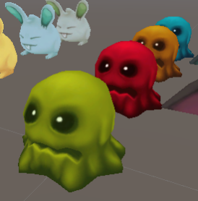 | 4 | 50 | 15 | 15 | 近战伤害使玩家减速持续1.5s | 让玩家学会基本的游戏逻辑
4 | 中 | MagicBunny |  | 6 | 100 | 20 | 20 | 死后生发射三枚飞弹飞向玩家, 每发飞弹10点伤害 | 让玩家了解怪物有强弱
5 | 中 | SwiftBunny |  | 6 | 20 | 20 | 100 | 掉金币小怪（小怪血量为10，速度80，乱走，不攻击） | 让玩家难以避免费血
5 | 中 | SwiftBunny |  | 6 | 20 | 20 | 100 | 攻击高，血量低，速度快 | 让玩家难以避免费血
6 | 中 | BombBear |  | 6 | 100 | 10 | 30 | 死后放紫色毒物 | 让玩家难以避免费血
 |  | WhiteProtecter |  | 6 | 50 | 1 | 50 | 只要此怪物存活，半径5的 其他种类敌人为无敌状态，不会主动追踪玩家，自身每5秒会无敌1.5秒 | 让玩家有策略需求
7 | 中 | WhiteProtecter |  | 6 | 50 | 1 | 50 | 只要此怪物存活，半径5的 其他种类敌人为无敌状态，不会主动追踪玩家，会跟随附近敌人 | 让玩家有策略需求
8 | 高 | ThornyEye |  | 8 | 90 （护甲：20） | 10 | 50 | 血条上有一层护甲， 在死亡之前，护甲在被停止 攻击2s后将回复满 | 让玩家有策略需求
8 | 中 | ThornyEye |  | 6 | 90 | 10 | 90 | 死亡会自爆，对周围半径5玩家 和敌人造成10点爆炸伤害 | 让玩家有策略需求
 |  |  |  |  |  |  |  | 攻击不造成伤害， 但会让玩家损失5金币 | 对玩家的收益有巨大影响
9 | 高 | RichElephant | 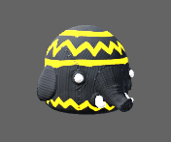 | 8 | 150 | 40 | 30 | 死后生成几个金兔子，3秒后消失的 掉金币小怪（小怪血量为10，速度80，乱走，不攻击） | 对玩家的收益有巨大影响
10 | 高 | Boss | 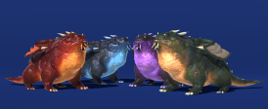 | 奖牌 | 1000 | 25 | 30 | boss 战镜头拉远 第一阶段（800）：陆地发射单火球（玩家靠近时会进行普通攻击） 第二阶段（600）：空中发射三火球并 召唤ID4-8的敌人（召唤的敌人都消灭后，落地）（玩家打不到空中的boss） 第三阶段（200）：怪物落地后，连续，喷火球，并持续召唤小怪，boss被击杀后，所有召唤的小怪一同死亡

